상품제안서
흄 차량용 텀블러 미니가습기 | 상품코드: S40528

 |  |  |  |  |  |  | 02-713-8555 | www.synergygift.co.kr
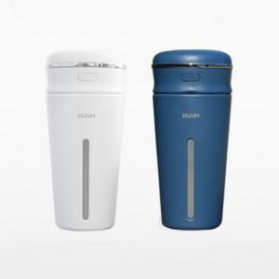 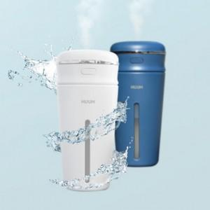

【상세/제작정보】 | <p><span style="font-size: 14pt;">※ 운임비 별도 발생 됩니다.</span></p>

【인쇄/포장옵션】 | 레이저, 스티커 / 포장지포장

【공급단가】 | 수량 | 50~ | 100~ | 500~ | 1,000~ | 3,000~
*VAT별도 | 화이트 | 9,100원 | 8,960원 | 8,750원 | 8,400원 | 8,050원
 | 네이비 | 9,100원 | 8,960원 | 8,750원 | 8,400원 | 8,050원

【상품 URL】 | https://www.synergygift.co.kr:443/src/goods_detail.php?gdno=40528

